2
Koszty
Typ wykresu kołowy (słupkowy kołowego)
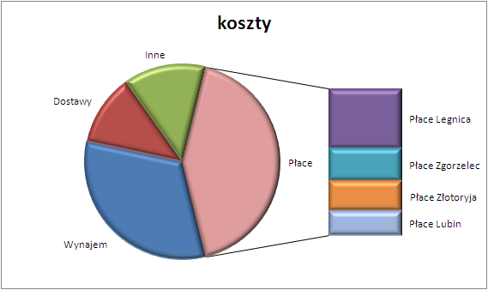
Rodzaj kosztów | Kwota
Wynajem | 12,786 zł
Dostawy | 4,700 zł
Inne | 5,437 zł
Płace Legnica | 6,788 zł
Płace Zgorzelec | 3,788 zł
Płace Złotoryja | 3,453 zł
Płace Lubin | 2,780 zł
Na podstawie danych z powyższej tabeli stwórz wykres (jak obok). Zwróć uwagę na detale na wykresie. Powodzenia!

3
opady i temperatura
 | Średnia temperatura w stopniach | Średnie opady w milimetrach
styczeń | 3 | 33
luty | 5 | 28
marzec | 12 | 32
kwiecień | 15 | 39
maj | 18 | 53
czerwiec | 23 | 51
lipiec | 21 | 60
sierpień | 22 | 55
wrzesień | 19 | 47
październik | 10 | 35
listopad | 11 | 32
grudzień | 2 | 37
Wykresy pogodowe

Miesiąc | Średnie opady | Średnia temperatura
 | w milimetrach | w stopniach
styczeń | 33 | 3
luty | 28 | 5
marzec | 32 | 12
kwiecień | 39 | 15
maj | 53 | 18
czerwiec | 51 | 23
lipiec | 60 | 21
sierpień | 55 | 22
wrzesień | 47 | 19
październik | 35 | 10
listopad | 32 | 11
grudzień | 37 | 2

Typ wykresu: słupkowy
Typ wykresu: radarowy

średnie opady
 | 33 28 32 39 53 51 60 55 47 35 32 37
styczeń | 33
luty | 28
marzec | 32
kwiecień | 39
maj | 53
czerwiec | 51
lipiec | 60
sierpień | 55
wrzesień | 47
październik | 35
listopad | 32
grudzień | 37
średnia temperatura w stopniach

4
Odstrzał ptaków

Na podstawie danych z tabeli stwórz wykres (jak poniżej). Możesz wykorzystać dowolny rysunek . Powodzenia!
Dzień | Ilość
Pn | 6
Wt | 7
Śr | 4
Czw | 5
Pt | 9

Pn | 6
Wt | 7
Śr | 4
Czw | 5
Pt | 9

1-rozw
Udział % sprzedaży domów w poszczególnych miesiącach
 | Liczba sprzedanych domów
Sty | 280
Lut | 150
Mar | 220
Kwi | 275
Maj | 155
Cze | 255
Sprzedaż domów w poszczególnych miesiącach oraz średni koszt
 | Liczba sprzedanych domów | Średnia cena domu
Sty | 280 | 410
Lut | 150 | 450
Mar | 220 | 430
Kwi | 275 | 425
Maj | 155 | 410
Cze | 255 | 400

Porównanie liczby pacjentów na oddziale chirurgicznym z liczbą pacjentów na oddziale laryngologicznym w poszczególnych kwartałach
 | Chirurgiczny | Laryngologiczny
I | 35 | 23
II | 44 | 19
III | 19 | 56
IV | 23 | 30
Porównanie liczby pacjentów przebywających w I i III kwartale na oddziałach
 | I | III
Chirurgiczny | 35 | 19
Wewnętrzny | 56 | 18
Laryngologiczny | 23 | 56
Ginekologiczny | 28 | 43

Obłożenie na poszczególnych oddziałach
Chirurgiczny | 121
Wewnętrzny | 128
Laryngologiczny | 128
Ginekologiczny | 147

